차. 재료 관련 타견적 내역
차. 재료 관련 타견적 내역
◈ 작성방법
- '다-1. 재료현황표'의 '단위당 재료비' 기준 상위 5개 재료에 대한 타견적 내역을 작성하여 주십시요.(총 재료가 5개 이하면 전체 재료에 대해 작성)
- '재료연번', '재료명', '구매단가'는 '다-1. 재료현황표'와 일치시켜 기재하여 주십시요.
- 타견적의 '단가'는 입력한 '공급가액 총액'과 '수량'에 의해 자동 계산됩니다.
- '구매단가'보다 타견적의 '단가'가 낮을 경우 '비고'란에 사유를 상세히 기재하여 주십시요.
- 증빙자료에는 '재료연번'을 기재하여 제출해 주십시요.

다-1. 재료현황표 |  |  |  |  | 타견적-1 |  |  |  |  |  | 타견적-2
No | 재료 사진 | 재료연번 | 재료명 | 구매단가 | 견적일자 | 업체명 | 공급가액 총액 | 수량 | 단가 | 비고 | 견적일자 | 업체명 | 공급가액 총액 | 수량 | 단가 | 비고
1 | 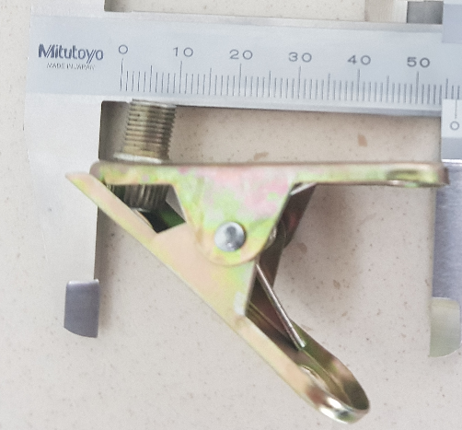 | 21 | 집게 | 4,864 | 20xx.03.01. | ㅇㅇ 집게 | 20,000 | 5 | 4,000 | 재질 및 규격 동일 | 20xx.05.01. | **집게 | 22,000 | 5 | 4,400 | 규격은 동일, 재질이 상이
2 | 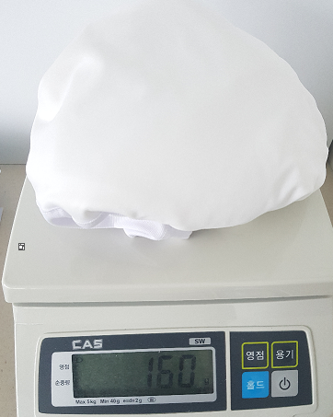 | 17 | 천 | 1,300
3
4
5

